LevelC_电能量市场出清电价
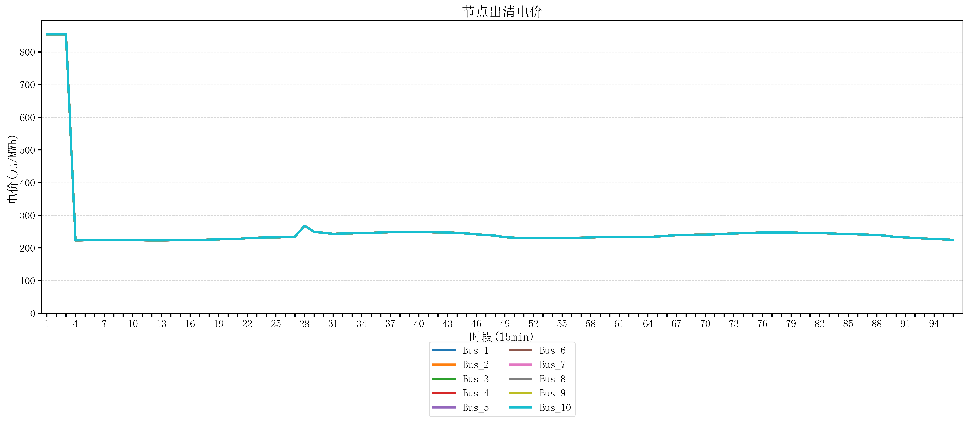
节点编号 | 电价类型 | 时段1 | 时段2 | 时段3 | 时段4 | 时段5 | 时段6 | 时段7 | 时段8 | 时段9 | 时段10 | 时段11 | 时段12 | 时段13 | 时段14 | 时段15 | 时段16 | 时段17 | 时段18 | 时段19 | 时段20 | 时段21 | 时段22
id | price_type | t1 | t2 | t3 | t4 | t5 | t6 | t7 | t8 | t9 | t10 | t11 | t12 | t13 | t14 | t15 | t16 | t17 | t18 | t19 | t20 | t21 | t22
str | str | float64 | float64 | float64 | float64 | float64 | float64 | float64 | float64 | float64 | float64 | float64 | float64 | float64 | float64 | float64 | float64 | float64 | float64 | float64 | float64 | float64 | float64
Bus_1 | 电能量电价 | 853.85282684 | 853.85282684 | 853.85282684 | 223.20371 | 223.50328 | 223.50328 | 223.50328 | 223.50328 | 223.50328 | 223.50328 | 223.50328 | 223.20371 | 223.20371 | 223.50328 | 223.50328 | 224.61712 | 224.61712 | 225.73096 | 226.51902 | 227.95864 | 228.17668 | 229.83433
Bus_2 | 电能量电价 | 853.85282684 | 853.85282684 | 853.85282684 | 223.20371 | 223.50328 | 223.50328 | 223.50328 | 223.50328 | 223.50328 | 223.50328 | 223.50328 | 223.20371 | 223.20371 | 223.50328 | 223.50328 | 224.61712 | 224.61712 | 225.73096 | 226.51902 | 227.95864 | 228.17668 | 229.83433
Bus_3 | 电能量电价 | 853.85282684 | 853.85282684 | 853.85282684 | 223.20371 | 223.50328 | 223.50328 | 223.50328 | 223.50328 | 223.50328 | 223.50328 | 223.50328 | 223.20371 | 223.20371 | 223.50328 | 223.50328 | 224.61712 | 224.61712 | 225.73096 | 226.51902 | 227.95864 | 228.17668 | 229.83433
Bus_4 | 电能量电价 | 853.85282684 | 853.85282684 | 853.85282684 | 223.20371 | 223.50328 | 223.50328 | 223.50328 | 223.50328 | 223.50328 | 223.50328 | 223.50328 | 223.20371 | 223.20371 | 223.50328 | 223.50328 | 224.61712 | 224.61712 | 225.73096 | 226.51902 | 227.95864 | 228.17668 | 229.83433
Bus_5 | 电能量电价 | 853.85282684 | 853.85282684 | 853.85282684 | 223.20371 | 223.50328 | 223.50328 | 223.50328 | 223.50328 | 223.50328 | 223.50328 | 223.50328 | 223.20371 | 223.20371 | 223.50328 | 223.50328 | 224.61712 | 224.61712 | 225.73096 | 226.51902 | 227.95864 | 228.17668 | 229.83433
Bus_6 | 电能量电价 | 853.85282684 | 853.85282684 | 853.85282684 | 223.20371 | 223.50328 | 223.50328 | 223.50328 | 223.50328 | 223.50328 | 223.50328 | 223.50328 | 223.20371 | 223.20371 | 223.50328 | 223.50328 | 224.61712 | 224.61712 | 225.73096 | 226.51902 | 227.95864 | 228.17668 | 229.83433
Bus_7 | 电能量电价 | 853.85282684 | 853.85282684 | 853.85282684 | 223.20371 | 223.50328 | 223.50328 | 223.50328 | 223.50328 | 223.50328 | 223.50328 | 223.50328 | 223.20371 | 223.20371 | 223.50328 | 223.50328 | 224.61712 | 224.61712 | 225.73096 | 226.51902 | 227.95864 | 228.17668 | 229.83433
Bus_8 | 电能量电价 | 853.85282684 | 853.85282684 | 853.85282684 | 223.20371 | 223.50328 | 223.50328 | 223.50328 | 223.50328 | 223.50328 | 223.50328 | 223.50328 | 223.20371 | 223.20371 | 223.50328 | 223.50328 | 224.61712 | 224.61712 | 225.73096 | 226.51902 | 227.95864 | 228.17668 | 229.83433
Bus_9 | 电能量电价 | 853.85282684 | 853.85282684 | 853.85282684 | 223.20371 | 223.50328 | 223.50328 | 223.50328 | 223.50328 | 223.50328 | 223.50328 | 223.50328 | 223.20371 | 223.20371 | 223.50328 | 223.50328 | 224.61712 | 224.61712 | 225.73096 | 226.51902 | 227.95864 | 228.17668 | 229.83433
Bus_10 | 电能量电价 | 853.85282684 | 853.85282684 | 853.85282684 | 223.20371 | 223.50328 | 223.50328 | 223.50328 | 223.50328 | 223.50328 | 223.50328 | 223.50328 | 223.20371 | 223.20371 | 223.50328 | 223.50328 | 224.61712 | 224.61712 | 225.73096 | 226.51902 | 227.95864 | 228.17668 | 229.83433
Bus_11 | 电能量电价 | 853.85282684 | 853.85282684 | 853.85282684 | 223.20371 | 223.50328 | 223.50328 | 223.50328 | 223.50328 | 223.50328 | 223.50328 | 223.50328 | 223.20371 | 223.20371 | 223.50328 | 223.50328 | 224.61712 | 224.61712 | 225.73096 | 226.51902 | 227.95864 | 228.17668 | 229.83433
Bus_12 | 电能量电价 | 853.85282684 | 853.85282684 | 853.85282684 | 223.20371 | 223.50328 | 223.50328 | 223.50328 | 223.50328 | 223.50328 | 223.50328 | 223.50328 | 223.20371 | 223.20371 | 223.50328 | 223.50328 | 224.61712 | 224.61712 | 225.73096 | 226.51902 | 227.95864 | 228.17668 | 229.83433
Bus_13 | 电能量电价 | 853.85282684 | 853.85282684 | 853.85282684 | 223.20371 | 223.50328 | 223.50328 | 223.50328 | 223.50328 | 223.50328 | 223.50328 | 223.50328 | 223.20371 | 223.20371 | 223.50328 | 223.50328 | 224.61712 | 224.61712 | 225.73096 | 226.51902 | 227.95864 | 228.17668 | 229.83433
Bus_14 | 电能量电价 | 853.85282684 | 853.85282684 | 853.85282684 | 223.20371 | 223.50328 | 223.50328 | 223.50328 | 223.50328 | 223.50328 | 223.50328 | 223.50328 | 223.20371 | 223.20371 | 223.50328 | 223.50328 | 224.61712 | 224.61712 | 225.73096 | 226.51902 | 227.95864 | 228.17668 | 229.83433
Bus_15 | 电能量电价 | 853.85282684 | 853.85282684 | 853.85282684 | 223.20371 | 223.50328 | 223.50328 | 223.50328 | 223.50328 | 223.50328 | 223.50328 | 223.50328 | 223.20371 | 223.20371 | 223.50328 | 223.50328 | 224.61712 | 224.61712 | 225.73096 | 226.51902 | 227.95864 | 228.17668 | 229.83433
Bus_16 | 电能量电价 | 853.85282684 | 853.85282684 | 853.85282684 | 223.20371 | 223.50328 | 223.50328 | 223.50328 | 223.50328 | 223.50328 | 223.50328 | 223.50328 | 223.20371 | 223.20371 | 223.50328 | 223.50328 | 224.61712 | 224.61712 | 225.73096 | 226.51902 | 227.95864 | 228.17668 | 229.83433
Bus_17 | 电能量电价 | 853.85282684 | 853.85282684 | 853.85282684 | 223.20371 | 223.50328 | 223.50328 | 223.50328 | 223.50328 | 223.50328 | 223.50328 | 223.50328 | 223.20371 | 223.20371 | 223.50328 | 223.50328 | 224.61712 | 224.61712 | 225.73096 | 226.51902 | 227.95864 | 228.17668 | 229.83433
Bus_18 | 电能量电价 | 853.85282684 | 853.85282684 | 853.85282684 | 223.20371 | 223.50328 | 223.50328 | 223.50328 | 223.50328 | 223.50328 | 223.50328 | 223.50328 | 223.20371 | 223.20371 | 223.50328 | 223.50328 | 224.61712 | 224.61712 | 225.73096 | 226.51902 | 227.95864 | 228.17668 | 229.83433
Bus_19 | 电能量电价 | 853.85282684 | 853.85282684 | 853.85282684 | 223.20371 | 223.50328 | 223.50328 | 223.50328 | 223.50328 | 223.50328 | 223.50328 | 223.50328 | 223.20371 | 223.20371 | 223.50328 | 223.50328 | 224.61712 | 224.61712 | 225.73096 | 226.51902 | 227.95864 | 228.17668 | 229.83433
Bus_20 | 电能量电价 | 853.85282684 | 853.85282684 | 853.85282684 | 223.20371 | 223.50328 | 223.50328 | 223.50328 | 223.50328 | 223.50328 | 223.50328 | 223.50328 | 223.20371 | 223.20371 | 223.50328 | 223.50328 | 224.61712 | 224.61712 | 225.73096 | 226.51902 | 227.95864 | 228.17668 | 229.83433
Bus_21 | 电能量电价 | 853.85282684 | 853.85282684 | 853.85282684 | 223.20371 | 223.50328 | 223.50328 | 223.50328 | 223.50328 | 223.50328 | 223.50328 | 223.50328 | 223.20371 | 223.20371 | 223.50328 | 223.50328 | 224.61712 | 224.61712 | 225.73096 | 226.51902 | 227.95864 | 228.17668 | 229.83433
Bus_22 | 电能量电价 | 853.85282684 | 853.85282684 | 853.85282684 | 223.20371 | 223.50328 | 223.50328 | 223.50328 | 223.50328 | 223.50328 | 223.50328 | 223.50328 | 223.20371 | 223.20371 | 223.50328 | 223.50328 | 224.61712 | 224.61712 | 225.73096 | 226.51902 | 227.95864 | 228.17668 | 229.83433
Bus_23 | 电能量电价 | 853.85282684 | 853.85282684 | 853.85282684 | 223.20371 | 223.50328 | 223.50328 | 223.50328 | 223.50328 | 223.50328 | 223.50328 | 223.50328 | 223.20371 | 223.20371 | 223.50328 | 223.50328 | 224.61712 | 224.61712 | 225.73096 | 226.51902 | 227.95864 | 228.17668 | 229.83433
Bus_24 | 电能量电价 | 853.85282684 | 853.85282684 | 853.85282684 | 223.20371 | 223.50328 | 223.50328 | 223.50328 | 223.50328 | 223.50328 | 223.50328 | 223.50328 | 223.20371 | 223.20371 | 223.50328 | 223.50328 | 224.61712 | 224.61712 | 225.73096 | 226.51902 | 227.95864 | 228.17668 | 229.83433
Bus_25 | 电能量电价 | 853.85282684 | 853.85282684 | 853.85282684 | 223.20371 | 223.50328 | 223.50328 | 223.50328 | 223.50328 | 223.50328 | 223.50328 | 223.50328 | 223.20371 | 223.20371 | 223.50328 | 223.50328 | 224.61712 | 224.61712 | 225.73096 | 226.51902 | 227.95864 | 228.17668 | 229.83433
Bus_26 | 电能量电价 | 853.85282684 | 853.85282684 | 853.85282684 | 223.20371 | 223.50328 | 223.50328 | 223.50328 | 223.50328 | 223.50328 | 223.50328 | 223.50328 | 223.20371 | 223.20371 | 223.50328 | 223.50328 | 224.61712 | 224.61712 | 225.73096 | 226.51902 | 227.95864 | 228.17668 | 229.83433
Bus_27 | 电能量电价 | 853.85282684 | 853.85282684 | 853.85282684 | 223.20371 | 223.50328 | 223.50328 | 223.50328 | 223.50328 | 223.50328 | 223.50328 | 223.50328 | 223.20371 | 223.20371 | 223.50328 | 223.50328 | 224.61712 | 224.61712 | 225.73096 | 226.51902 | 227.95864 | 228.17668 | 229.83433
Bus_28 | 电能量电价 | 853.85282684 | 853.85282684 | 853.85282684 | 223.20371 | 223.50328 | 223.50328 | 223.50328 | 223.50328 | 223.50328 | 223.50328 | 223.50328 | 223.20371 | 223.20371 | 223.50328 | 223.50328 | 224.61712 | 224.61712 | 225.73096 | 226.51902 | 227.95864 | 228.17668 | 229.83433
Bus_29 | 电能量电价 | 853.85282684 | 853.85282684 | 853.85282684 | 223.20371 | 223.50328 | 223.50328 | 223.50328 | 223.50328 | 223.50328 | 223.50328 | 223.50328 | 223.20371 | 223.20371 | 223.50328 | 223.50328 | 224.61712 | 224.61712 | 225.73096 | 226.51902 | 227.95864 | 228.17668 | 229.83433
Bus_30 | 电能量电价 | 853.85282684 | 853.85282684 | 853.85282684 | 223.20371 | 223.50328 | 223.50328 | 223.50328 | 223.50328 | 223.50328 | 223.50328 | 223.50328 | 223.20371 | 223.20371 | 223.50328 | 223.50328 | 224.61712 | 224.61712 | 225.73096 | 226.51902 | 227.95864 | 228.17668 | 229.83433
Bus_31 | 电能量电价 | 853.85282684 | 853.85282684 | 853.85282684 | 223.20371 | 223.50328 | 223.50328 | 223.50328 | 223.50328 | 223.50328 | 223.50328 | 223.50328 | 223.20371 | 223.20371 | 223.50328 | 223.50328 | 224.61712 | 224.61712 | 225.73096 | 226.51902 | 227.95864 | 228.17668 | 229.83433
Bus_32 | 电能量电价 | 853.85282684 | 853.85282684 | 853.85282684 | 223.20371 | 223.50328 | 223.50328 | 223.50328 | 223.50328 | 223.50328 | 223.50328 | 223.50328 | 223.20371 | 223.20371 | 223.50328 | 223.50328 | 224.61712 | 224.61712 | 225.73096 | 226.51902 | 227.95864 | 228.17668 | 229.83433
Bus_33 | 电能量电价 | 853.85282684 | 853.85282684 | 853.85282684 | 223.20371 | 223.50328 | 223.50328 | 223.50328 | 223.50328 | 223.50328 | 223.50328 | 223.50328 | 223.20371 | 223.20371 | 223.50328 | 223.50328 | 224.61712 | 224.61712 | 225.73096 | 226.51902 | 227.95864 | 228.17668 | 229.83433
Bus_34 | 电能量电价 | 853.85282684 | 853.85282684 | 853.85282684 | 223.20371 | 223.50328 | 223.50328 | 223.50328 | 223.50328 | 223.50328 | 223.50328 | 223.50328 | 223.20371 | 223.20371 | 223.50328 | 223.50328 | 224.61712 | 224.61712 | 225.73096 | 226.51902 | 227.95864 | 228.17668 | 229.83433
Bus_35 | 电能量电价 | 853.85282684 | 853.85282684 | 853.85282684 | 223.20371 | 223.50328 | 223.50328 | 223.50328 | 223.50328 | 223.50328 | 223.50328 | 223.50328 | 223.20371 | 223.20371 | 223.50328 | 223.50328 | 224.61712 | 224.61712 | 225.73096 | 226.51902 | 227.95864 | 228.17668 | 229.83433
Bus_36 | 电能量电价 | 853.85282684 | 853.85282684 | 853.85282684 | 223.20371 | 223.50328 | 223.50328 | 223.50328 | 223.50328 | 223.50328 | 223.50328 | 223.50328 | 223.20371 | 223.20371 | 223.50328 | 223.50328 | 224.61712 | 224.61712 | 225.73096 | 226.51902 | 227.95864 | 228.17668 | 229.83433
Bus_37 | 电能量电价 | 853.85282684 | 853.85282684 | 853.85282684 | 223.20371 | 223.50328 | 223.50328 | 223.50328 | 223.50328 | 223.50328 | 223.50328 | 223.50328 | 223.20371 | 223.20371 | 223.50328 | 223.50328 | 224.61712 | 224.61712 | 225.73096 | 226.51902 | 227.95864 | 228.17668 | 229.83433
Bus_38 | 电能量电价 | 853.85282684 | 853.85282684 | 853.85282684 | 223.20371 | 223.50328 | 223.50328 | 223.50328 | 223.50328 | 223.50328 | 223.50328 | 223.50328 | 223.20371 | 223.20371 | 223.50328 | 223.50328 | 224.61712 | 224.61712 | 225.73096 | 226.51902 | 227.95864 | 228.17668 | 229.83433
Bus_39 | 电能量电价 | 853.85282684 | 853.85282684 | 853.85282684 | 223.20371 | 223.50328 | 223.50328 | 223.50328 | 223.50328 | 223.50328 | 223.50328 | 223.50328 | 223.20371 | 223.20371 | 223.50328 | 223.50328 | 224.61712 | 224.61712 | 225.73096 | 226.51902 | 227.95864 | 228.17668 | 229.83433
Bus_40 | 电能量电价 | 853.85282684 | 853.85282684 | 853.85282684 | 223.20371 | 223.50328 | 223.50328 | 223.50328 | 223.50328 | 223.50328 | 223.50328 | 223.50328 | 223.20371 | 223.20371 | 223.50328 | 223.50328 | 224.61712 | 224.61712 | 225.73096 | 226.51902 | 227.95864 | 228.17668 | 229.83433
Bus_41 | 电能量电价 | 853.85282684 | 853.85282684 | 853.85282684 | 223.20371 | 223.50328 | 223.50328 | 223.50328 | 223.50328 | 223.50328 | 223.50328 | 223.50328 | 223.20371 | 223.20371 | 223.50328 | 223.50328 | 224.61712 | 224.61712 | 225.73096 | 226.51902 | 227.95864 | 228.17668 | 229.83433
Bus_42 | 电能量电价 | 853.85282684 | 853.85282684 | 853.85282684 | 223.20371 | 223.50328 | 223.50328 | 223.50328 | 223.50328 | 223.50328 | 223.50328 | 223.50328 | 223.20371 | 223.20371 | 223.50328 | 223.50328 | 224.61712 | 224.61712 | 225.73096 | 226.51902 | 227.95864 | 228.17668 | 229.83433
Bus_43 | 电能量电价 | 853.85282684 | 853.85282684 | 853.85282684 | 223.20371 | 223.50328 | 223.50328 | 223.50328 | 223.50328 | 223.50328 | 223.50328 | 223.50328 | 223.20371 | 223.20371 | 223.50328 | 223.50328 | 224.61712 | 224.61712 | 225.73096 | 226.51902 | 227.95864 | 228.17668 | 229.83433
Bus_44 | 电能量电价 | 853.85282684 | 853.85282684 | 853.85282684 | 223.20371 | 223.50328 | 223.50328 | 223.50328 | 223.50328 | 223.50328 | 223.50328 | 223.50328 | 223.20371 | 223.20371 | 223.50328 | 223.50328 | 224.61712 | 224.61712 | 225.73096 | 226.51902 | 227.95864 | 228.17668 | 229.83433
Bus_1 | 阻塞电价 | 0 | 0 | 0 | 0 | 0 | 0 | 0 | 0 | 0 | 0 | 0 | 0 | 0 | 0 | 0 | 0 | 0 | 0 | 0 | 0 | 0 | 0
Bus_2 | 阻塞电价 | 0 | 0 | 0 | 0 | 0 | 0 | 0 | 0 | 0 | 0 | 0 | 0 | 0 | 0 | 0 | 0 | 0 | 0 | 0 | 0 | 0 | 0
...

LevelC_电力电量平衡表单
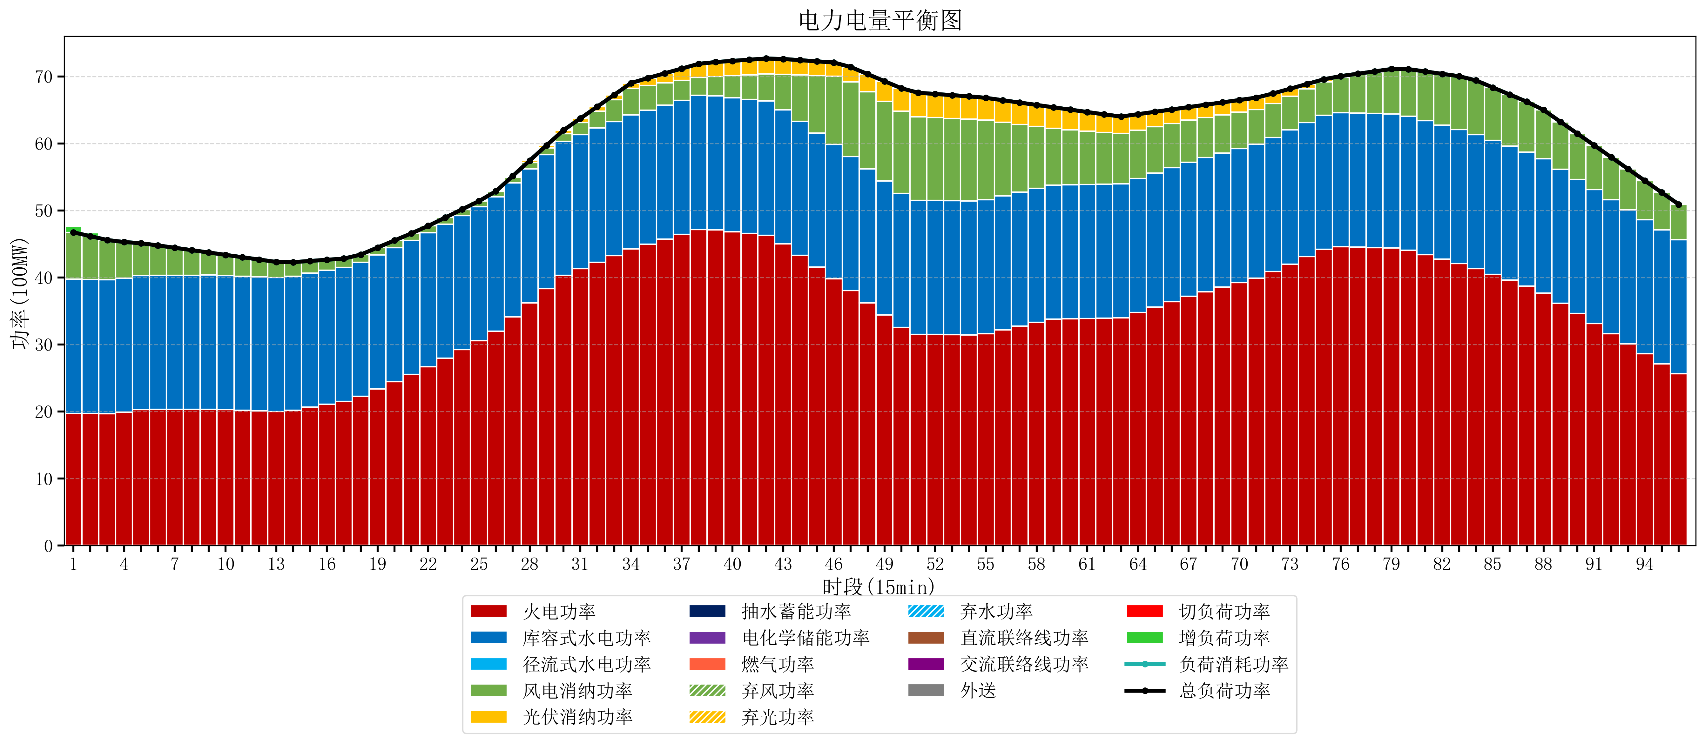
元件名称 | 时段1 | 时段2 | 时段3 | 时段4 | 时段5 | 时段6 | 时段7 | 时段8 | 时段9 | 时段10 | 时段11 | 时段12 | 时段13 | 时段14 | 时段15 | 时段16 | 时段17
name | t1 | t2 | t3 | t4 | t5 | t6 | t7 | t8 | t9 | t10 | t11 | t12 | t13 | t14 | t15 | t16 | t17
str | float64 | float64 | float64 | float64 | float64 | float64 | float64 | float64 | float64 | float64 | float64 | float64 | float64 | float64 | float64 | float64 | float64
火电功率 | 19.736842105 | 19.708299169 | 19.679756233 | 19.918749344 | 20.284981387 | 20.338097128 | 20.344245425 | 20.350393721 | 20.356542017 | 20.283953471 | 20.183575451 | 20.083197431 | 19.982819412 | 20.209880362 | 20.647437793 | 21.084995224 | 21.522552654
库容式水电功率 | 20 | 20 | 20 | 20 | 20 | 20 | 20 | 20 | 20 | 20 | 20 | 20 | 20 | 20 | 20 | 20 | 20
径流式水电功率 | 0 | 0 | 0 | 0 | 0 | 0 | 0 | 0 | 0 | 0 | 0 | 0 | 0 | 0 | 0 | 0 | 0
风电消纳功率 | 7 | 6.4576842105 | 5.9153684211 | 5.3730526316 | 4.8307368421 | 4.4484210526 | 4.0901052632 | 3.7317894737 | 3.3734736842 | 3.0938947368 | 2.8421052632 | 2.5903157895 | 2.3385263158 | 2.0808421053 | 1.8193684211 | 1.5578947368 | 1.2964210526
光伏消纳功率 | 0 | 0 | 0 | 0 | 0 | 0 | 0 | 0 | 0 | 0 | 0 | 0 | 0 | 0 | 0 | 0 | 0
抽水蓄能功率 | 0 | 0 | 0 | 0 | 0 | 0 | 0 | 0 | 0 | 0 | 0 | 0 | 0 | 0 | 0 | 0 | 0
电化学储能功率 | 0 | 0 | 0 | 0 | 0 | 0 | 0 | 0 | 0 | 0 | 0 | 0 | 0 | 0 | 0 | 0 | 0
燃气功率 | 0 | 0 | 0 | 0 | 0 | 0 | 0 | 0 | 0 | 0 | 0 | 0 | 0 | 0 | 0 | 0 | 0
直流联络线功率 | 0 | 0 | 0 | 0 | 0 | 0 | 0 | 0 | 0 | 0 | 0 | 0 | 0 | 0 | 0 | 0 | 0
交流联络线功率 | 0 | 0 | 0 | 0 | 0 | 0 | 0 | 0 | 0 | 0 | 0 | 0 | 0 | 0 | 0 | 0 | 0
负荷消耗功率 | 46.736842105 | 46.16598338 | 45.595124654 | 45.291801976 | 45.115718229 | 44.786518181 | 44.434350688 | 44.082183194 | 43.730015701 | 43.377848207 | 43.025680714 | 42.673513221 | 42.321345727 | 42.290722467 | 42.466806214 | 42.64288996 | 42.818973707
外送 | 0 | 0 | 0 | 0 | 0 | 0 | 0 | 0 | 0 | 0 | 0 | 0 | 0 | 0 | 0 | 0 | 0
总负荷功率 | 46.736842105 | 46.16598338 | 45.595124654 | 45.291801976 | 45.115718229 | 44.786518181 | 44.434350688 | 44.082183194 | 43.730015701 | 43.377848207 | 43.025680714 | 42.673513221 | 42.321345727 | 42.290722467 | 42.466806214 | 42.64288996 | 42.818973707
弃风功率 | 0 | 0 | 0 | 0 | 0 | 0 | 0 | 0 | 0 | 0 | 0 | 0 | 0 | 0 | 0 | 0 | 0
弃光功率 | 0 | 0 | 0 | 0 | 0 | 0 | 0 | 0 | 0 | 0 | 0 | 0 | 0 | 0 | 0 | 0 | 0
弃水功率 | 0 | 0 | 0 | 0 | 0 | 0 | 0 | 0 | 0 | 0 | 0 | 0 | 0 | 0 | 0 | 0 | 0
切负荷功率 | 0 | 0 | 0 | 0 | 0 | 0 | 0 | 0 | 0 | 0 | 0 | 0 | 0 | 0 | 0 | 0 | 0
增负荷功率 | 0.91678888926 | 0.5220139102 | 0.12723893113 | 0 | 0 | 0 | 0 | 0 | 0 | 0 | 0 | 0 | 0 | 0 | 0 | 0 | 0

